anexo2 Requisitos ident visual
 | Secretaría Distrital de Movilidad (en cumplimiento de la Ley 1712 de 2014 y la Resolución 1519 de 2020 - MinTIC)
Anexo No 2. Seguimiento Ley de Transparencia - Resolución 1519 de 2020
Anexo No. 2 de la Resolución 1519 de 2020 Estándares de publicación y divulgación Información
Requisitos sobre Identidad Visual y Articulación con Portal Único del Estado Colombiano GOV.CO
Ítem | Requisito | ¿Cumple en su totalidad? |  |  | OBSEVACIÓN DE LA OCI - RECOMENDACIONES PARA ASEGURAR LA IMPLEMENTACIÓN DEL LINEAMIENTO (oblligatoria a 31 de diciembre de 2021)
 |  | Si | No | N/A
1 | 2.1 Incluir un top bar o barra en la parte superior, que redireccione al Portal Único del Estado Colombiano GOV.CO | X |  |  | https://www.movilidadbogota.gov.co/web/
2 | 2.2 Footer o pie de página ubicado en la parte inferior del portal bajo el diseño de GOV.CO que contenga: *Imagen del Portal Único del Estado Colombiano y el logo de la marca país CO - Colombia *Nombre de la entidad, como mínimo una dirección incluyendo el departamento (si aplica) y municipio o distrito. *Vínculo a redes sociales, para ser redireccionado en los botones respectivos. La autoridad deberá, en virtud del artículo 16 del Decreto 2106 de 2019, y del capítulo V del Decreto Nacional 1080 de 2014, y demás normas expedidas por el Archivo General de la Nación relacionadas, disponer de lo necesario para que la emisión, recepción y gestión de comunicaciones oficiales, a través de los diversos canales electrónicos, asegure un adecuado tratamiento archivístico y estar debidamente alineado con la gestión documental electrónica y de archivo digital. *Datos de contacto, incluyendo: teléfono conmutador, línea gratuita o línea de servicio a la ciudadanía/usuario, línea anticorrupción, identificación de canales físicos y electrónicos para atención al público, correo de notificaciones judiciales, enlace para el mapa del sitio, enlace para vincular a las políticas que hace referencia en el numeral *Todas las líneas telefónicas deberán incluir el prefijo de país +57, y el número significativo nacional (indicativo nacional) que determine la Comisión de Regulación de Comunicaciones. |  | X |  | 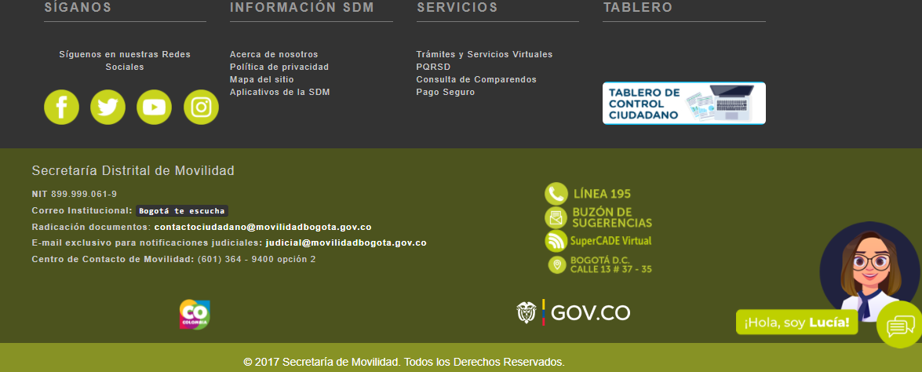 No se evidenció la inclusiòn del inicativo país + 57 , ni la línea anticorrupción. Respecto al enlace https://www.movilidadbogota.gov.co/web/mapa_de_sitio para el mapa del sitio, no redirecciona al sitio. Recomendación: Realizar los ajustes correspondientes para dar cumplimiento al anexo de la Resolución 1519.

3 | 2.3 publicar en el pie de página o Footer los documentos aprobados que hagan referencia a Términos y Condiciones, Política de Privacidad y Tratamiento de Datos Personales, Política de Derechos de Autor y Automatización de uso Sobre los Contenidos y otros que correspondan de acuerdo con la normatividad vigente. | x |  |  | se evidenció la política de Privacidad y Tratamiento de Datos Personalesen el MANUAL PROTECCION DE DATOS 30-06-2020, así como la sigiuiente información: POLÍTICA GENERAL DEL SISTEMA DE GESTION DE SEGURIDAD DE LA INFORMACION SECRETARIA DISTRITAL DE MOVILIDAD POLÍTICA DE SEGURIDAD Y PRIVACIDAD DE LA INFORMACIÓN SGSI-P01, POLÍTICAS ESPECÍFICAS DE SEGURIDAD Y PRIVACIDAD DE LA INFORMACIÓN SGSI-P02
4 | 2.4 Habilitar como mínimo tres (3) menús destacados en el encabezado del sitio web y en la parte inferior de la barra superior Top bar - incluyendo Transparencia y Acceso a la Información Pública, Atención y Servicios a la Ciudadanía y Participa |  | X |  | En el encabezado del sitio web cuenta con siete menús: Inicio, La Entidad, Atención al Ciudadano, Informes, Normatividad, Transparencia y Acceso a la Información y Portal Infantil. Se evidenció que falta un menú en el encabezado del sitio web "Participa" y el de menú "Servicios a la ciudadanía", acorde con el numeral 2.4. Recomendación: Realizar los ajustes correspondientes para dar cumplimiento al numeral 2.4, del anexo de la Resolución 1519.
 | * Todo documento o información, deben ser publicados en forma cronológica del más reciente al más antiguo. | x |  |  | En la sección de noticias se observó orden cronológico https://www.movilidadbogota.gov.co/web/
 | *Los contenidos e información dispuesta para los usuarios deberán ser accesibles conforme con el Anexo 1 de la presente Resolución, y utilizar un lenguaje claro. | x |  |  | https://www.movilidadbogota.gov.co/web/accesibilidad-web, se observó
 | * Se debe contar con un buscador en el que la ciudadanía pueda encontrar información, datos o contenidos. Se sugiere disponer de búsquedas a partir del texto del contenido, tipologías, temas, subtemas, palabras claves, entre otros. | X |  |  | Se evidenciò en la parte superior de la página web la existencia de un buscador.
 | * Toda la información debe ser publicada en formatos que permitan: su descarga, acceso sin restricciones legales, uso libre, procesamiento por máquina y realizar búsquedas en su interior. | x |  |  | Se evidenciaron documentos que se pueden descargar, no presentan restricciones legales, según selectivo verificado.
 | * Todo documento o información debe indicar la fecha de su publicación en página web |  | X |  | En los documentos e información que reposa en la página web no se observó la fecha de la publicación a excepción de la sección de noticias. Recomendación: Incluir fecha de publicación de la infomación
 | * La información pública debe contar con una fuente única alojada en el menú de Transparencia y Acceso a la Información Pública evitando duplicidad, de forma que, independientemente el enlace/menú/sección en la que se divulgue la información se redireccionará a la fuente única. |  | X |  | No se evidenció que en el enlace de documentos redireccione a la fuente única menú de "Transparencia y acceso a la información pública".
 | * La publicación de normativa deberá seguir los siguientes criterios: - Toda la normativa debe ser publicada en formatos que permitan: su descarga, acceso sin restricciones legales, uso libre, procesamiento por máquina y realizar búsquedas en su interior. - La publicación de las normas debe incluir lo siguiente: tipo de norma, fecha de expedición, fecha de publicación, epígrafe o descripción corta de la misma, y enlace para su consulta. - Los documentos deben estar organizados del más reciente al más antiguo. - La norma expedida debe ser publicada en forma inmediata o en tiempo real... Los proyectos de normativa deben indicar la fecha máxima para presentar comentarios, en todo caso se debe incluir por lo menos un medio digital o electrónico para el envío de comentarios. - Indicar si la norma se encuentra vigente. | x |  |  | En el enlace de "Normatividad" publicaron un excel, con el enlace para consulta de la normatividad.

 | Elaborado y verificado por Daniel García - Contratista OCI - SDM
 | Fecha: febrero de 2022

